tabls
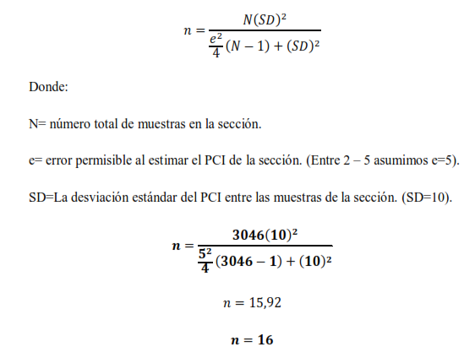
Cuadro 1.
RANGOS DE CALIFICACIÓN DEL PCI
Rango | Clasificación | Simbología |  | Rango | Calificación
100 – 85 | Excelente |  |  | 5.0 - 4.0 | Muy Buena
85 – 70 | Muy Bueno |  |  | 4.0 - 3.0 | Buena |  |  | Mantenimiento Periódico - Correctivo |  |  | Muy Bueno
70 – 55 | Bueno |  |  | 3.0 - 2.0 | Regular |  |  | Estabilización-Mantenimiento Correctivo |  |  | Bueno
55 – 40 | Regular |  |  | 2.0 - 1.0 | Mala |  |  | Rehabilitación |  |  | Regular
40 – 25 | Malo |  |  | 1.0 - 0.0 | Muy Mala |  |  | Estabilización-Reconstrucción |  |  | Malo
25 – 10 | Muy Malo |  |  |  |  |  |  |  |  |  | Muy Malo
10 – 0 | Fallado |  |  |  |  |  |  |  |  |  | Fallado

PROFUNDIDAD MAXIMO DEL BACHE | DIAMETRO PROMEDIO DEL BACHE
 | 120 a 203 mm | >203 y >=457 mm | >457 y>= 762 mm |  | # Carriles de Tráfico (Dos Direcciones) | % Camiones en el Carril de Diseño | # Carriles de Carriles en cada Dirección | % ESAL en el Carril de Diseño
1.27 a 2.5 cm | B | B | M |  | 2 | 50 | 1 | 100
2.5 a 5.0 cm | B | M | M |  | 4 | 45 | 2 | 80 - 100
>5.0 cm | M | M | A |  | 6 ó más | 10 | 3 | 60 - 80
 |  |  |  |  |  |  | 4 | 50 - 75

Niveles de confiabilidad sugeridos para diferentes carreteras
Clasificación |  | Urbana | Rural |  | Condición de Diseño | Desviación Estándar |  |  | Calidad de Drenaje | Porcentaje de tiempo en que la nueva estructura de pavimento está expuesta a niveles de humedad cercanos a la saturación
Autopistas Interprovinciales y otras |  | 85 - 99-9 | 80 - 99.9 |  | Pavimentos flexibles | 0,40 – 0,50 |  |  |  |  |  |  |  |  | Cargas Equivalentes (Periodo de Diseño) | Espesor mínimo (cm)
Arterias Principales |  | 80 - 90 | 75 - 95 |  | Construcción nueva | 0,35 – 0,40 |  |  |  | Menos de 1% | 1 -5 % | 5 -25% | Más de 25% |  |  | Mezcla Asfaltica (todas las capas) | Base y/o Subbase granular
Colectoras de Tránsito |  | 80 - 95 | 75 - 95 |  | Sobre- capas | 0,50 |  |  | Excelente | 1.4 - 1.35 | 1.35 - 1.30 | 1.4 - 1.37 | 1.2
Carreteras Locales |  | 50 - 80 | 50 - 80 |  |  |  |  |  | Bueno | 1.35 - 1.25 | 1.25 - 1.15 | 1.15 - 1.00 | 1 |  | < 50000 | 2.5 (*) | 10
 |  |  |  |  |  |  |  |  | Regular | 1.25 - 1.15 | 1.15 - 1.05 | 1.05 - 0.80 | 0.8 |  | 50000 - 150000 | 5 | 10
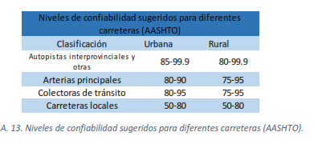
 |  |  |  |  |  |  |  |  | Pobre | 1.15 - 1.05 | 1.05 - 0.80 | 0.80 - 0.60 | 0.6 |  | 150000 - 500000 | 6.25 | 10
 |  |  |  |  |  |  |  |  | Deficiente | 1.05 - 0.95 | 0.95 - 0.75 | 0.75 - 0.40 | 0.4 |  | 500000 - 2000000 | 7.5 | 15
 |  |  |  |  |  |  |  |  |  |  |  |  |  |  | 2000000 - 7000000 | 8.75 | 15
 |  |  |  |  |  |  | Fallas Funcionales | Fallas Estructurales |  |  |  |  |  |  | > 7000000 | 10 | 15
 |  |  |  |  |  |  | Exudación | Piel de Cocodrilo |  |  |  |  |  |  | (*) o tratmiento superficial, según tipo de vía.
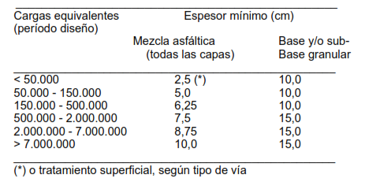
 |  |  |  |  |  |  | Fisuramiento en bloque | Depresión
 |  |  |  |  |  |  | Desniveles Localizados | Parches
 |  |  |  |  |  |  | Corrugación | Cruce de Ferrocarril
 |  |  |  |  |  |  | Fisuramiento de borde | Desplazamiento
 |  |  |  |  |  |  | Fisuramiento de reflexión | Fisuramiento de Resbalamiento
 |  |  |  |  |  |  | Desnivel Carril/Espaldón | Hinchamiento
 |  |  |  |  |  |  | Fisuras Longitudinales y Transversales | Desmoronamiento/ Interperismo
 |  |  |  |  |  |  | Baches
 |  |  |  |  |  |  | Agregado Pulido
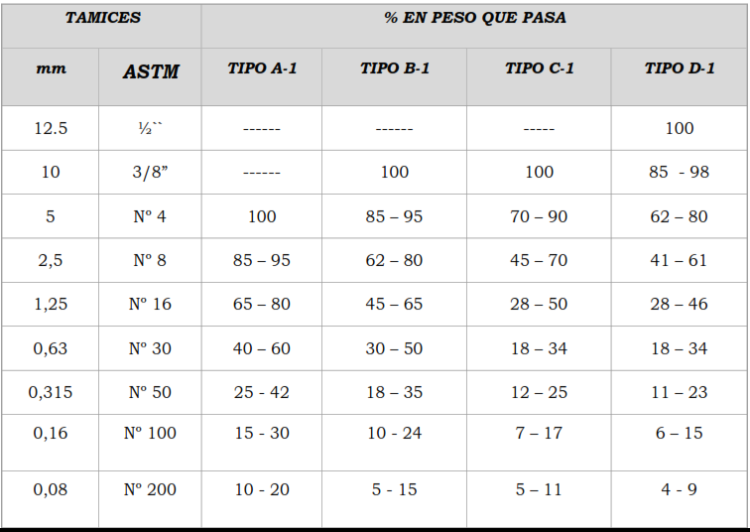
 |  |  |  |  |  |  | Ahuellamiento

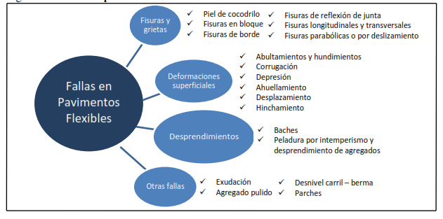

 |  |  |  |  |  |  |  |  |  |  |  |  |  | Tipo | Tamaño | Aplicción |  | TAMICES |  | % que pasa
 |  |  |  |  |  |  |  |  |  |  |  |  |  | A-1 | Fino | Sello de grietas y sellado fino en vías de tráfico liviano. |  | mm | ASTM | Tipo A- 1 | Tipo B- 1 | Tipo C- 1 | Tipo D- 1
 |  |  |  |  |  |  |  |  |  |  |  |  |  | B-1 | Media o General | Sellado general para aumentar la textura. |  | 12.5 | ½” | ------ | ------ | ----- | 100
 |  |  |  |  |  |  |  |  |  |  |  |  |  | C-1 | Grueso | Producen una superficie con textura profunda y se usan en vías con alto nivel de tránsito. |  | 10 | 3/8” | ------ | 100 | 100 | 85 - 98
 |  |  |  |  |  |  |  |  |  |  |  |  |  | D-1 | Grueso |  |  | 5 | Nº 4 | 100 | 85 – 95 | 70 – 90 | 62 – 80
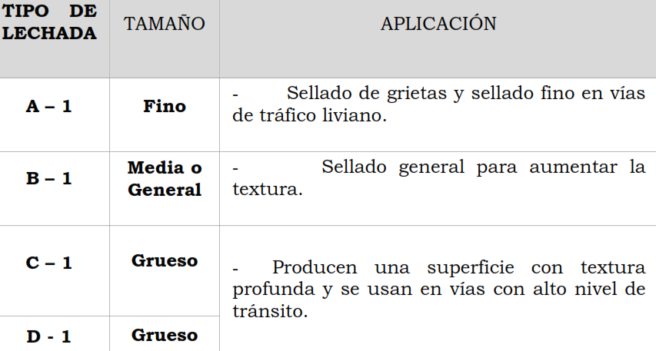
 |  |  |  |  |  |  |  |  |  |  |  |  |  |  |  |  |  | 2,5 | Nº 8 | 85 – 95 | 62 – 80 | 45 – 70 | 41 – 61
 |  |  |  |  |  |  |  |  |  |  |  |  |  |  |  |  |  | 1,25 | Nº 16 | 65 – 80 | 45 – 65 | 28 – 50 | 28 – 46
 |  |  |  |  |  |  |  |  |  |  |  |  |  |  |  |  |  | 0,63 | Nº 30 | 40 – 60 | 30 – 50 | 18 – 34 | 18 – 34
 |  |  |  |  |  |  |  |  |  |  |  |  |  |  |  |  |  | 0,315 | Nº 50 | 25 - 42 | 18 – 35 | 12 – 25 | 11 – 23
 |  |  |  |  |  |  |  |  |  |  |  |  |  |  |  |  |  | 0,16 | Nº 100 | 15 - 30 | 10 - 24. | 7 – 17 | 6 – 15
 |  |  |  |  |  |  |  |  |  |  |  |  |  |  |  |  |  | 0,08 | Nº 200 | 10 - 20 . | 5 - 15. | 5 – 11 | 4 - 9.

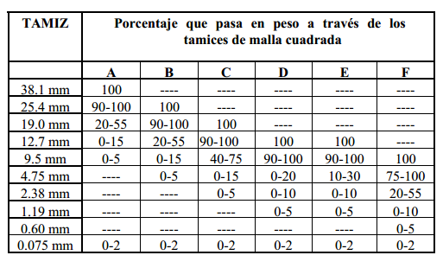
 |  |  |  |  |  |  |  |  |  |  |  |  |  |  |  |  |  | TAMICES |  | % que pasa
 |  |  |  |  |  |  |  |  |  |  |  |  |  |  |  |  |  | mm | ASTM | Tipo A- 1 | Tipo B- 1 | Tipo C- 1 | Tipo D- 1 | Tipo E- 1 | Tipo F- 1
 |  |  |  |  |  |  |  |  |  |  |  |  |  |  |  |  |  | 37.5 | 1 ½” | 100 | ------ | ------ | ------ | ------ | ------
 |  |  |  |  |  |  |  |  |  |  |  |  |  |  |  |  |  | 25 | 1” | 90-100 | 100 | ------ | ------ | ------ | ------
 |  |  |  |  |  |  |  |  |  |  |  |  |  |  |  |  |  | 18.75 | 3/4” | 20-55 | 90-100 | 100 | ------ | ------ | ------
 |  |  |  |  |  |  |  |  |  |  |  |  |  |  |  |  |  | 12.5 | ½” | 0-15 | 20-55 | 90-100 | 100 | 100 | ------
 |  |  |  |  |  |  |  |  |  |  |  |  |  |  |  |  |  | 10 | 3/8” | 0-5 | 0-15 | 40-75 | 90-100 | 90-100 | 100
 |  |  |  |  |  |  |  |  |  |  |  |  |  |  |  |  |  | 5 | Nº 4 | ------ | 0-5 | 0-15 | 0-20 | 10-30. | 75-100
 |  |  |  |  |  |  |  |  |  |  |  |  |  |  |  |  |  | 2,5 | Nº 8 | ------ |  | 0-5 | 0-10 | 0-10 | 20-55
 |  |  |  |  |  |  |  |  |  |  |  |  |  |  |  |  |  | 1,25 | Nº 16 | ------ |  |  | 0-5 | 0-5 | 0-10
 |  |  |  |  |  |  |  |  |  |  |  |  |  |  |  |  |  | 0,63 | Nº 30 | ------ |  |  |  |  | 0-5
 |  |  |  |  |  |  |  |  |  |  |  |  |  |  |  |  |  | 0,08 | Nº 200 | 0 - 2 | 0 - 2 | 0 - 2 | 0 - 2 | 0 - 2 | 0 - 2

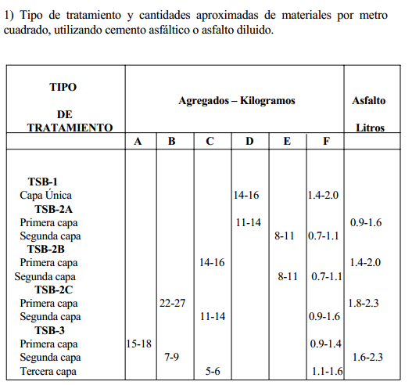
 |  |  |  |  |  |  |  |  |  |  |  |  |  |  |  |  |  |  | TIPO DE TRATAMIENTO | Agregados (Kilogramos) |  |  |  |  |  | Asfalto
 |  |  |  |  |  |  |  |  |  |  |  |  |  |  |  |  |  |  |  | Tipo A- 1 | Tipo B- 1 | Tipo C- 1 | Tipo D- 1 | Tipo E- 1 | Tipo F- 1 | litros
 |  |  |  |  |  |  |  |  |  |  |  |  |  |  |  |  |  |  | TSB-1
 |  |  |  |  |  |  |  |  |  |  |  |  |  |  |  |  |  |  | Capa única |  |  |  | 14-16 |  | 1.4-2.0 | 0.9-1.6
 |  |  |  |  |  |  |  |  |  |  |  |  |  |  |  |  |  |  | TSB-2A
 |  |  |  |  |  |  |  |  |  |  |  |  |  |  |  |  |  |  | Primera Capa |  |  |  | 11-14. |  |  | 0.9-1.6
 |  |  |  |  |  |  |  |  |  |  |  |  |  |  |  |  |  |  | Segunda Capa |  |  |  |  | 8-11. | 0.7-1.1
 |  |  |  |  |  |  |  |  |  |  |  |  |  |  |  |  |  |  | TSB-2B
 |  |  |  |  |  |  |  |  |  |  |  |  |  |  |  |  |  |  | Primera Capa |  |  | 14-16 |  |  |  | 1.4-2.0
 |  |  |  |  |  |  |  |  |  |  |  |  |  |  |  |  |  |  | Segunda Capa |  |  |  |  | 8-11. | 0.7-1.1
 |  |  |  |  |  |  |  |  |  |  |  |  |  |  |  |  |  |  | TSB-2C
 |  |  |  |  |  |  |  |  |  |  |  |  |  |  |  |  |  |  | Primera Capa |  | 22-27 |  |  |  |  | 1.8-2.3
 |  |  |  |  |  |  |  |  |  |  |  |  |  |  |  |  |  |  | Segunda Capa |  |  | 11-14. |  |  | 0.9-1.6
 |  |  |  |  |  |  |  |  |  |  |  |  |  |  |  |  |  |  | TSB-3
 |  |  |  |  |  |  |  |  |  |  |  |  |  |  |  |  |  |  | Primera Capa | 15-18 |  |  |  |  | 0.9-1.6
 |  |  |  |  |  |  |  |  |  |  |  |  |  |  |  |  |  |  | Segunda Capa |  | 7-9. |  |  |  |  | 1.6-2.3
 |  |  |  |  |  |  |  |  |  |  |  |  |  |  |  |  |  |  | Tercera Capa |  |  | 5-6. |  |  | 1.1-1.6

page 1
 |  |  |  | UNIVERSIDAD DE CUENCA
 |  |  |  | EVALUACIÓN DEL ÍNDICE DE CONDICIÓN DEL PAVIMENTO (PCI )
 |  |  |  | PAVIMENTO: FLEXIBLE. CARPETA ASFÁLTIC A
Nombre de la vía: |  |  | AZOGUES - COJITAMBO - DELEG - LA RAYA.
Evaluado por: |  |  | Diana Garcés V.
Fecha: |  |  | 13 de Enero del 2017
Abscisa inicial: |  |  |  |  | Abscisa final: |  |  | Área del tramo: (m2) |  |  |  | 317.475
TIPOS DE FALLAS
1 Piel de cocodrilo m2 10 Fisuramiento Longit. y/o trans. m 2 Exudación m2 11 Parche m2 3 Fisuramiento en bloque m2 12 Agregado Pulido m2 4 Desniveles Localizados m2 13 Baches Unidad 5 Corrugación m2 14 Cruce de ferrocarril m2 6 Depresión m2 15 Surco en Huella (Ahuellamiento) m2 7 Fisuramiento en borde m2 16 Desplazamiento m2 8 Fisuramiento de reflexión m2 17 Fisuramiento de Resbalamiento m2 9 Desnivel carril/espaldón m2 18 Hinchamiento m2 . 19 Desmoronamiento / Intemperismo m2
FALLAS EXISTENTES
Falla |  |  |  | Unidad | Severidad | LARGO m | ANCHO m | PROF. m | TOTAL | Densidad % |  | VD
Fisuramiento de borde |  |  |  | m | b | 2.7 | 0.3 |  | 0.81
Fisuramiento de borde |  |  |  | m | b | 12.7 | 0.3 |  | 3.81 | 1o
Fisuramiento de borde |  |  |  | m | b |  |  |  | 4.62 | 1.46 |  | 2
Piel de Cocodrilo |  |  |  | m | b | 5.1 | 2.1 |  | 10.71 | 3.37 |  | 21
Hundiniento |  |  |  | m2 | b | 13 | 2.4 |  | 31.2 | 9.83 |  | 18

 |  |  |  |  |  |  |  | q | 3 | m |  | 8.26
CALCULO DEL PCI
VALORES DEDUCIDOS |  |  |  |  |  |  |  |  | TOTAL VD |  | Q | CDV
21 | 18 | 2 |  |  |  |  |  |  | 41 |  | 3 | 32
21 | 18 | 2 |  |  |  |  |  |  | 41 |  | 2 | 22
21 | 2 | 2 |  |  |  |  |  |  | 25 |  | 1 | 30
 |  |  |  |  |  |  |  |  | 0 |  | 0

% de DENSIDAD DE FALLAS
 |  |  |  |  |  |  |  |  |  | CDV = |  | 32

 |  |  |  |  |  |  |  |  |  | PCI= 100 - CDV
 |  |  |  |  |  |  |  |  |  | PCI= |  | 68

 |  |  |  |  |  |  |  |  |  | CLASIFICACIÓN
 |  |  |  |  |  |  |  |  |  | BUENO.

TRAMO 1
 |  |  |  | UNIVERSIDAD DE CUENCA
 |  |  |  | EVALUACIÓN DEL ÍNDICE DE CONDICIÓN DEL PAVIMENTO (PCI )
 |  |  |  | Vía: | AZOGUES - COJITAMBO - DELEG - LA RAYA.
Evaluado por: |  | Diana Garcés V. |  | PAVIMENTO FLEXIBLE. CARPETA ASFÁLTIC A |  |  |  |  |  | Área de tramo:
Fecha: | 13 de Enero del 2017 |  |  | Abscisa inicial: |  | 0+050 | Abscisa final: |  | 0+086 | 320 |  | m2
TIPOS DE FALLAS
1 Piel de cocodrilo m2 10 Fisuras Longit. y/o trans. m 2 Exudación m2 11 Parche m2 3 Fisuramiento en bloque m2 12 Agregado Pulido m2 4 Desniveles Localizados m2 13 Baches Unidad 5 Corrugación m2 14 Cruce de ferrocarril m2 6 Depresión m2 15 Surco en Huella (Ahuellamiento) m2 7 Fisuramiento en borde m2 16 Desplazamiento m2 8 Fisuramiento de reflexión m2 17 Fisuramiento de Resbalamiento m2 9 Desnivel carril/espaldón m2 18 Hinchamiento m2 . 19 Desmoronamiento / Intemperismo m2
INVENTARIO DE FALLAS EXISTENTES
Falla |  |  |  |  | Unidad | Severidad | LARGO m | ANCHO m | PROF. m | TOTAL
Parche |  |  |  |  | m2 | m | 2.3 | 1 |  | 2.3
Fisura Longitudinal y/o Transversal |  |  |  |  | m | m | 11.2 | 0.3 |  | 3.36
Fisura Longitudinal y/o Transversal |  |  |  |  | m | m | 8 | 0.3 |  | 2.4
Fisura Longitudinal y/o Transversal |  |  |  |  | m | m | 2 | 0.3 |  | 0.6
Fisura Longitudinal y/o Transversal |  |  |  |  | m | m | 1.5 | 0.3 |  | 0.45
Depresión |  |  |  |  | m2 | b | 0.34 | 0.25 | 0.2 | 0.085
Depresión |  |  |  |  | m | b | 0.3 | 0.25 | 0.2 | 0.075
Depresión |  |  |  |  | m2 | b | 0.56 | 0.4 | 0.2 | 0.224
Agregado Pulido |  |  |  |  | m2 | a | 20 | 8 |  | 160
Ahuellamiento |  |  |  |  | m2 | b | 80 | 0.2 | 0.03 | 16
Desnivel Carril- Berma. |  |  |  |  | m2 | b | 2.5 | 0.4 |  | 1
VALORES DEDUCIDOS DE FALLAS EXISTENTES
Falla |  |  |  |  | Unidad | Severidad | TOTAL | Densidad % | VD | VDT |  | q
Parche (m) |  |  |  |  | m2 | m | 2.3 | 0.72 | 9 | 54 |  | 5
Fisura Longitudinal y/o Transversal (m) |  |  |  |  | m | m | 6.81 | 2.13 | 7
Depresión (b) |  |  |  |  | m2 | b | 0.384 | 0.12 | 5
Agregado Pulido (a) |  |  |  |  | m2 | a | 160 | 50.00 | 13
Ahuellamiento (b) |  |  |  |  | m2 | b | 16 | 5.00 | 20
Desnivel Carril- Berma (b) |  |  |  |  | m2 | b | 1 | 0.31 | 0 | m | 8.35

CALCULO DEL PCI
VALORES DEDUCIDOS |  |  |  |  |  |  |  |  | CDT | Q | CDV
20 | 13 | 9 | 8 | 5 | 0 |  |  |  | 55 | 5 | 26
13 | 9 | 8 | 5 | 2 |  |  |  |  | 37 | 4 | 18
9 | 8 | 5 | 2 | 2 |  |  |  |  | 26 | 3 | 13
8 | 5 | 2 | 2 | 2 |  |  |  |  | 19 | 2 | 12
5 | 2 | 2 | 2 | 2 |  |  |  |  | 13 | 1 | 13
0

 |  |  |  |  |  |  |  |  | HDV |  | 26
 |  |  |  |  |  |  |  |  | PCI |  | 74
 |  |  |  |  |  |  |  |  | CLASIFICACIÓN
 |  |  |  |  |  |  |  |  | MUY BUENO.

% de densidad de fallas

ADIC 1
 |  |  | UNIVERSIDAD DE CUENCA
 |  |  | EVALUACIÓN DEL ÍNDICE DE CONDICIÓN DEL PAVIMENTO (PCI )
 |  |  | Vía: | AZOGUES - COJITAMBO - DELEG - LA RAYA.
Evaluado por: |  | Diana Garcés V. | PAVIMENTO FLEXIBLE. CARPETA ASFÁLTIC A |  |  |  |  |  | Área de tramo:
Fecha: | 13 de Enero del 2017 |  | Abscisa inicial: |  | 0 + 225 | Abscisa final: |  | 1 Piel de cocodrilo m2 10 Fisuras Longit. y/o trans. m 2 Exudación m2 11 Parche m2 3 Fisuramiento en bloque m2 12 Agregado Pulido m2 4 Desniveles Localizados m2 13 Baches Unidad 5 Corrugación m2 14 Cruce de ferrocarril m2 6 Depresión m2 15 Surco en Huella (Ahuellamiento) m2 7 Fisuramiento en borde m2 16 Desplazamiento m2 8 Fisuramiento de reflexión m2 17 Fisuramiento de Resbalamiento m2 9 Desnivel carril/espaldón m2 18 Hinchamiento m2 . A1:O7 19 Desmoronamiento / Intemperismo m2 | 320 |  | m2 | ADICIONAL
TIPOS DE FALLAS
1 Piel de cocodrilo m2 10 Fisuras Longit. y/o trans. m 2 Exudación m2 11 Parche m2 3 Fisuramiento en bloque m2 12 Agregado Pulido m2 4 Desniveles Localizados m2 13 Baches Unidad 5 Corrugación m2 14 Cruce de ferrocarril m2 6 Depresión m2 15 Surco en Huella (Ahuellamiento) m2 7 Fisuramiento en borde m2 16 Desplazamiento m2 8 Fisuramiento de reflexión m2 17 Fisuramiento de Resbalamiento m2 9 Desnivel carril/espaldón m2 18 Hinchamiento m2 . 19 Desmoronamiento / Intemperismo m2
INVENTARIO DE FALLAS EXISTENTES
Falla |  |  |  | Unidad | Severidad | LARGO m | ANCHO m | PROF. m | TOTAL
Depresión |  |  |  | m2 | a | 42.33 | 8 | 0.43 | 338.64
Desmoronamiento / Intemperismo |  |  |  | m2 | a | 4 | 8 |  | 32
Desmoronamiento / Intemperismo |  |  |  | m2 | a | 0.7 | 0.9 |  | 0.63
Baches |  |  | 2 | Unidad | m | 0.2 | 0.2 | 0.04 | 0.08
Baches |  |  | 4 | Unidad | a | 0.8 | 0.7 | 0.6 | 2.24
Baches |  |  | 40 | Unidad | a | 0.6 | 0.7 | 0.7 | 16.8
Baches |  |  | 1 | Unidad | a | 0.41 | 0.8 | 0.5 | 0.328

VALORES DEDUCIDOS DE FALLAS EXISTENTES
Falla |  |  |  | Unidad | Severidad | TOTAL | Densidad % | VD | VDT |  | q
Bache (sev. Alta) |  |  |  | Unidad | a | 19.37 | 6.05 | 98 | 214 |  | 4
Bache (sev. media) |  |  |  | Unidad | m | 0.08 | 0.03 | 0
Desmoronamiento / Intemperismo |  |  |  | m2 | a | 32.63 | 10.20 | 41
Depresión |  |  |  | m2 | a | 338.64 | 105.83 | 75

 |  |  |  |  |  |  |  |  | m | 1.18
CALCULO DEL PCI
VALORES DEDUCIDOS |  |  |  |  |  |  |  | CDT | Q | CDV
98 | 13.78 |  |  |  |  |  |  | 111.78 | 2 | 78
13.78 | 2 |  |  |  |  |  |  | 15.78 | 1 | 11

 |  |  |  |  |  |  |  | HDV |  | 78
 |  |  |  |  |  |  |  | PCI |  | 22
 |  |  |  |  |  |  |  | CLASIFICACIÓN
 |  |  |  |  |  |  |  | MUY MALO

% de densidad de fallas

TRAMO 2
 |  |  |  | UNIVERSIDAD DE CUENCA
 |  |  |  | EVALUACIÓN DEL ÍNDICE DE CONDICIÓN DEL PAVIMENTO (PCI )
 |  |  |  | Vía: | AZOGUES - COJITAMBO - DELEG - LA RAYA.
Evaluado por: |  | Diana Garcés V. |  | PAVIMENTO FLEXIBLE. CARPETA ASFÁLTIC A |  |  |  |  | Área de tramo:
Fecha: | 13 de Enero del 2017 |  |  | Abscisa inicial: |  | 1 + 395 | Abscisa final: | 1 + 435 | 320 |  | m2
TIPOS DE FALLAS
1 Piel de cocodrilo m2 10 Fisuras Longit. y/o trans. m 2 Exudación m2 11 Parche m2 3 Fisuramiento en bloque m2 12 Agregado Pulido m2 4 Desniveles Localizados m2 13 Baches Unidad 5 Corrugación m2 14 Cruce de ferrocarril m2 6 Depresión m2 15 Surco en Huella (Ahuellamiento) m2 7 Fisuramiento en borde m2 16 Desplazamiento m2 8 Fisuramiento de reflexión m2 17 Fisuramiento de Resbalamiento m2 9 Desnivel carril/espaldón m2 18 Hinchamiento m2 . 19 Desmoronamiento / Intemperismo m2
...
8 | 5 | 4 | 2 | 2 | 2 | 2 | 2 | 27 | 3 | 13
5 | 4 | 2 | 2 | 2 | 2 | 2 | 2 | 21 | 2 | 14
4 | 2 | 2 | 2 | 2 | 2 | 2 | 3 | 19 | 1 | 20

 |  |  |  |  |  |  |  | HDV |  | 55
 |  |  |  |  |  |  |  | PCI |  | 45
 |  |  |  |  |  |  |  | CLASIFICACIÓN
 |  |  |  |  |  |  |  | REGULAR

% de densidad de fallas
 | % de DENSIDAD
Piel de cocodrilo (b). | 3.86
Piel de cocodrilo (m) | 0.18
Fisuras en borde (b) | 2.64
Parche (a) | 1.65
Desmoronamiento / Intemperismo (b) | 23.44
Depresión (b) | 0.63
Baches (a) | 0.20
Fisuras Longit. y/o trans (m) | 0.94

TRAMO 3
...
CALCULO DEL PCI
5 | 5 | 3 | 2.5 | 2 | 17.5 | 4 | 10
5 | 3 | 2.5 | 2 | 2 | 14.5 | 3 | 0
3 | 2.5 | 2 | 2 | 2 | 11.5 | 2 | 0
2.5 | 2 | 2 | 2 | 2 | 10.5 | 1 | 10

 |  |  |  |  | HDV |  | 26
 |  |  |  |  | PCI |  | 74
 |  |  |  |  | CLASIFICACIÓN
 |  |  |  |  | MUY BUENO.

% de densidad de fallas
 | % de DENSIDAD
Fisuras Longit. y/o trans. | 1.19
Parche | 0.23
Fisuras en bloque | 3.94
Ahuellamiento | 7.50
Fisuras en borde | 1.41
Exudación | 0.21

ADIC 2
...
HDV | 54
PCI | 46
CLASIFICACIÓN
MALO
% de densidad de fallas
 | % de DENSIDAD
Parche | 0.15
Depresión | 1.75
Fisura por Deslizamiento | 34.00

TRAMO 4
...
 |  |  |  |  | m | 8.90
13 | 9 | 3 | 2 | 27 | 4 | 10
9 | 3 | 2 | 2 | 16 | 3 | 0
3 | 2 | 2 | 2 | 9 | 2 | 0
2 | 2 | 2 | 2 | 8 | 1 | 8

 |  |  |  | HDV |  | 16
 |  |  |  | PCI |  | 84
 |  |  |  | CLASIFICACIÓN
 |  |  |  | MUY BUENO.

% de densidad de fallas
 | % de DENSIDAD
Parche | 1.67
Desmoronamiento / Intemperismo | 6.00
Ahuellamiento | 2.50
Fisuras en borde | 0.53

TRAMO 5
...
 |  |  |  |  |  | m | 5.59
26 | 18 | 3 | 3 | 2 | 52 | 4 | 28
18 | 3 | 3 | 2 | 2 | 28 | 3 | 25
3 | 3 | 2 | 2 | 2 | 12 | 2 | 8
3 | 2 | 2 | 2 | 2 | 11 | 1 | 12

 |  |  |  |  | HDV |  | 52
 |  |  |  |  | PCI |  | 48
 |  |  |  |  | CLASIFICACIÓN
 |  |  |  |  | REGULAR

% de densidad de fallas
 | % de DENSIDAD
Parche (b) | 5.75
Parche (a) | 0.79
Fisura Longitudinal y/o Transversal (b) | 1.88
Ahuellamiento (b) | 3.28
Corrugación (m) | 23.44

TRAMO 6
...
CALCULO DEL PCI
9 | 9 | 2 | 2 | 2 | 24 | 2 | 17
9 | 2 | 2 | 2 | 2 | 17 | 1 | 11
0

 |  |  |  |  | HDV |  | 41
 |  |  |  |  | PCI |  | 59
 |  |  |  |  | CLASIFICACIÓN
 |  |  |  |  | BUENO.

% de densidad de fallas
Depresión (a) | 2.03
Depresión (m) | 2.10
Fisuras Longit. y/o trans. (m) | 3.65
Piel de cocodrilo. (m) | 3.37
Parche. (m) | 1.84

TRAMO 7
...
CALCULO DEL PCI
18 | 12 | 9 | 2 | 2 | 2 | 45 | 3 | 28
12 | 9 | 2 | 2 | 2 | 2 | 29 | 2 | 21
9 | 2 | 2 | 2 | 2 | 2 | 19 | 1 | 19

 |  |  |  |  |  | HDV |  | 82
 |  |  |  |  |  | PCI |  | 18
 |  |  |  |  |  | CLASIFICACIÓN
 |  |  |  |  |  | MUY MALO

% de densidad de fallas
 | % de DENSIDAD
Exudación (b) | 7.87
Piel de cocodrilo (m) | 4.81
Parche (a) | 0.38
Desniveles Localizados (b) | 8.32
Ahuellamiento (b) | 9.45
Fisuras Longit. y/o trans (b) | 1.42
Baches (b) | 0.82

ADIC 3.
...
CALCULO DEL PCI
8 | 2 | 2 | 2 | 14 | 1 | 14
 |  |  |  |  | 0

 |  |  |  | HDV |  | 87
 |  |  |  | PCI |  | 13
 |  |  |  | CLASIFICACIÓN
 |  |  |  | MUY MALO

% de densidad de fallas
 | % de DENSIDAD
Piel de cocodrilo. | 9.64
Fisura en bloque | 4.74
Exudación | 0.27
Ahuellamiento | 1.57
Fisura en borde | 0.02
Depresión | 66.40

TRAMO 8
...
 |  |  |  | UNIVERSIDAD DE CUENCA
27 | 20 | 19 | 2 | 2 | 70 | 4 | 39
20 | 19 | 2 | 2 | 2 | 45 | 3 | 28
19 | 2 | 2 | 2 | 2 | 27 | 2 | 19
2 | 2 | 2 | 2 | 2 | 10 | 1 | 10

 |  |  |  |  | HDV |  | 69
 |  |  |  |  | PCI |  | 31
 |  |  |  |  | CLASIFICACIÓN
 |  |  |  |  | MALO

% de densidad de fallas
 | % de DENSIDAD
Exudación (b) | 2.14
Depresión (a) | 34.49
Desmoronamiento / Intemperismo (b) | 0.28
Ahuellamiento (b) | 2.27
Piel de cocodrilo (a) | 0.30
Agreagado Pulido (a) | 94.50

ADIC 4
...
HDV | 50
PCI | 50
CLASIFICACIÓN
REGULAR

% de densidad de fallas
 | % de DENSIDAD
Baches | 0.21
Depresión | 70.87
Fisuras Longit. y/o trans. | 0.71

TRAMO 9
...
 |  |  | UNIVERSIDAD DE CUENCA
VALORES DEDUCIDOS |  |  |  |  | CDT | Q | CDV
66 | 45 | 5 |  | 0 | 116 | 3 | 72
45 | 5 | 2 |  |  | 52 | 2 | 39
5 | 2 | 2 |  |  | 9 | 1 | 9

 |  |  |  |  | HDV |  | 72
 |  |  |  |  | PCI |  | 28
 |  |  |  |  | CLASIFICACIÓN
 |  |  |  |  | MALO

% de densidad de fallas
 | % de DENSIDAD
Piel de cocodrilo (a) | 11.25
Depresión (a) | 8.57
Fisuras de borde (m) | 1.42
Baches (a) | 0.02

ADIC 5.(ojo)
...
CALCULO DEL PCI
3 | 2 | 2 | 7 | 1 | 7

 |  |  | HDV |  | 81
 |  |  | PCI |  | 19

% de DENSIDAD DE FALLAS
 | % de DENSIDAD
Depresión | 87.36
Piel de cocodrilo | 34.56
Exudación | 1.07
 |  |  | CLASIFICACIÓN
 |  |  | MUY MALO

TRAMO 10
...
 |  |  | UNIVERSIDAD DE CUENCA
CALCULO DEL PCI
VALORES DEDUCIDOS |  |  |  | CDT | Q | CDV
69 | 28 | 1 |  | 98 | 2 | 69
28 | 2 |  |  | 30 | 1 | 30

 |  |  |  | HDV |  | 69
 |  |  |  | PCI |  | 31
 |  |  |  | CLASIFICACIÓN
 |  |  |  | MALO

% de densidad de fallas
 | % de DENSIDAD
Piel de cocodrilo (a) | 7.69
Exudación (b) | 0.34
Fisuras Longit. y/o trans (b) | 0.28
Fisura de deslizamiento (m) | 3.78

ADIC 5
...
CALCULO DEL PCI
5 | 2 | 2 | 2 | 2 | 13 | 1 | 13

 |  |  |  |  | HDV |  | 92
 |  |  |  |  | PCI |  | 8
 |  |  |  |  | CLASIFICACIÓN
 |  |  |  |  | FALLADO

% de densidad de fallas
 | % de DENSIDAD
Exudación | 1.97
Ahuellamiento | 3.69
Fisuras Longit. y/o trans. | 0.94
Depresión | 57.48
Desmoronamiento / Intemperismo | 43.00

TRAMO 11
...
 |  |  |  | UNIVERSIDAD DE CUENCA
57 | 31 | 27 | 10 | 0.5 | 0 | 126 | 4 | 72
31 | 27 | 10 | 0.5 |  |  | 69 | 3 | 41
27 | 10 | 0.5 | 2 |  |  | 40 | 2 | 30
10 | 0.5 | 2 | 2 |  |  | 15 | 1 | 15

 |  |  |  |  |  | HDV |  | 72
 |  |  |  |  |  | PCI |  | 28
 |  |  |  |  |  | CLASIFICACIÓN
 |  |  |  |  |  | MALO

% de densidad de fallas
 | % de DENSIDAD
Piel de cocodrilo (a) | 6.81
Hinchamiento (m) | 7.48
Desmoronamiento / Intemperismo (m) | 2.32
Agregado Pulido (a) | 4.72
Baches (a) | 0.19

ADIC 6
...
CALCULO DEL PCI
12 | 4 | 2 | 2 | 2 | 22 | 2 | 15
4 | 2 | 2 | 2 | 2 | 12 | 1 | 12

 |  |  |  |  | HDV |  | 67
 |  |  |  |  | PCI |  | 33
 |  |  |  |  | CLASIFICACIÓN
 |  |  |  |  | MALO

% de densidad de falla
 | % de DENSIDAD
Hinchamiento | 23.36
Corrugación | 12.60
Desmoronamiento / Intemperismo | 4.72
Exudación | 1.05
Ahuellamiento | 0.38

TRAMO 12
...
 |  |  |  | UNIVERSIDAD DE CUENCA
18 | 13 | 9 | 3 |  | 43 | 4 | 22
13 | 9 | 3 | 2 |  | 27 | 3 | 15
9 | 3 | 2 | 2 |  | 16 | 2 | 11
3 | 2 | 2 | 2 |  | 9 | 1 | 9

 |  |  |  |  | HDV |  | 22
 |  |  |  |  | PCI |  | 78
 |  |  |  |  | CLASIFICACIÓN
 |  |  |  |  | MUY BUENO

% de densidad de fallas
 | % de DENSIDAD
Parche (b) | 12.64
Parche (b) | 3.09
Desmoronamiento / Intemperismo (b) | 1.24
Agregado Pulido (a) | 59.06

TRAMO 13
...
CALCULO DEL PCI
11 | 9 | 2 | 2 | 2 | 26 | 2 | 14
9 | 2 | 2 | 2 | 2 | 17 | 1 | 17
1

 |  |  |  |  | HDV |  | 50
 |  |  |  |  | PCI |  | 50
 |  |  |  |  | CLASIFICACIÓN
 |  |  |  |  | REGULAR

% de densidad de fallas
 | % de DENSIDAD
Parche | 1.44
Fisuramiento en borde | 2.88
Ahuellamiento | 2.88
Fisuramiento Longit. y/o trans. | 0.66
Piel de cocodrilo. | 0.63
Hinchamiento | 5.29

TRAMO 14
...
 |  |  |  |  | m | 1.00
CALCULO DEL PCI
VALORES DEDUCIDOS |  |  |  | CDT | Q | CDV
100 | 77 | 30 | 26 | 233 | 4 | 100

 |  |  |  | HDV |  | 100
 |  |  |  | PCI |  | 0
 |  |  |  | CLASIFICACIÓN
 |  |  |  | FALLADO

% de densidad de fallas
Desmoronamiento / Intemperismo | 99.69
Hinchamiento | 37.50
Fisuramiento Longit. y/o trans. | 8.82
Baches | 1.54

ADIC 7
...
HDV | 90
PCI | 10
CLASIFICACIÓN
FALLADO

% de densidad de fallas
 | % de DENSIDAD
Depresión | 61.44
Agregado pulido | 35.44
Fisura en borde | 5.20
Desmoronamiento / Intemperismo | 60.13

TRAMO 15
...
 |  |  |  |  |  |  | m | 7.80
26 | 25 | 19 | 5 | 5 | 0 | 80 | 4 | 46
25 | 19 | 5 | 5 | 2 |  | 56 | 3 | 36
19 | 5 | 5 | 2 | 2 |  | 33 | 2 | 25
5 | 5 | 2 | 2 | 2 |  | 16 | 1 | 16

 |  |  |  |  |  | HDV |  | 46
 |  |  |  |  |  | PCI |  | 54
 |  |  |  |  |  | CLASIFICACIÓN
 |  |  |  |  |  | REGULAR

% de densidad de fallas
 | % de DENSIDAD
Exudación (b) | 39.57
Agregado Pulido (a) | 96.57
Fisuramiento Longit. y/o trans (b) | 0.57
Ahuellamiento (m) | 1.89

ADIC 8
...
CALCULO DEL PCI
18 | 2 | 2 | 2 | 24 | 1 | 29

 |  |  |  | HDV |  | 84
 |  |  |  | PCI |  | 16
 |  |  |  | CLASIFICACIÓN
 |  |  |  | MUY MALO

% de DENSIDAD DE FALLAS
 | % de DENSIDAD
Parche | 11.01
Bache | 0.25
Ahuellamiento | 3.97
Agregado Pulido | 80.92

TRAMO 16
...
 |  |  |  | m | 8.90
VALORES DEDUCIDOS |  |  | CDT | Q | CDV
14 | 9 | 5 | 28 | 3 | 18
9 | 5 | 2 | 16 | 2 | 14
5 | 2 | 2 | 9 | 1 | 10

 |  |  | HDV |  | 18
 |  |  | PCI |  | 82
 |  |  | CLASIFICACIÓN
 |  |  | MUY BUENO

% de densidad de fallas
 | % de DENSIDAD
Parche | 1.49
Ahuellamiento | 0.94
Agregado Pulido | 12.60

